MRIおよびCT依頼書
●下記の赤枠内（1枚目：FAX送信用）に必要事項を入力してください。入力内容が2枚目：受診者様控に自動的に反映されます。
●全部で3枚印刷されます。1枚目をさいたまセントラルクリニックへFAX送信し、貴院控え用にコピーをおとりください。FAX後に印刷物3枚を受診者様へお渡しください。
●作成後『上書き保存は』しないでください。保存が必要な場合は必ず『名前をつけて保存』にて名前を変えて保存してください。

 |  |  |  |  |  |  |  |  |  | <1枚目>FAX送信用/原本/貴院控 |  |  |  |  |  |  |  |  |  |  |  | <2枚目>受診者様控 |  |  |  | <3枚目>受診者用案内図
診療情報提供書 【ＭＲＩ検査・ＣＴ検査依頼票】 |  |  |  |  |  |  |  |  |  |  |  |  |  | ●●● 受診者様用控【検査予約票】●●● |  |  |  |  |  |  |  |  |  | ●●● さいたまセントラルクリニック案内図【受診者様用】●●●
 |  |  |  |  |  |  |  |  |  |  |  |  |  | さいたまセントラルクリニック
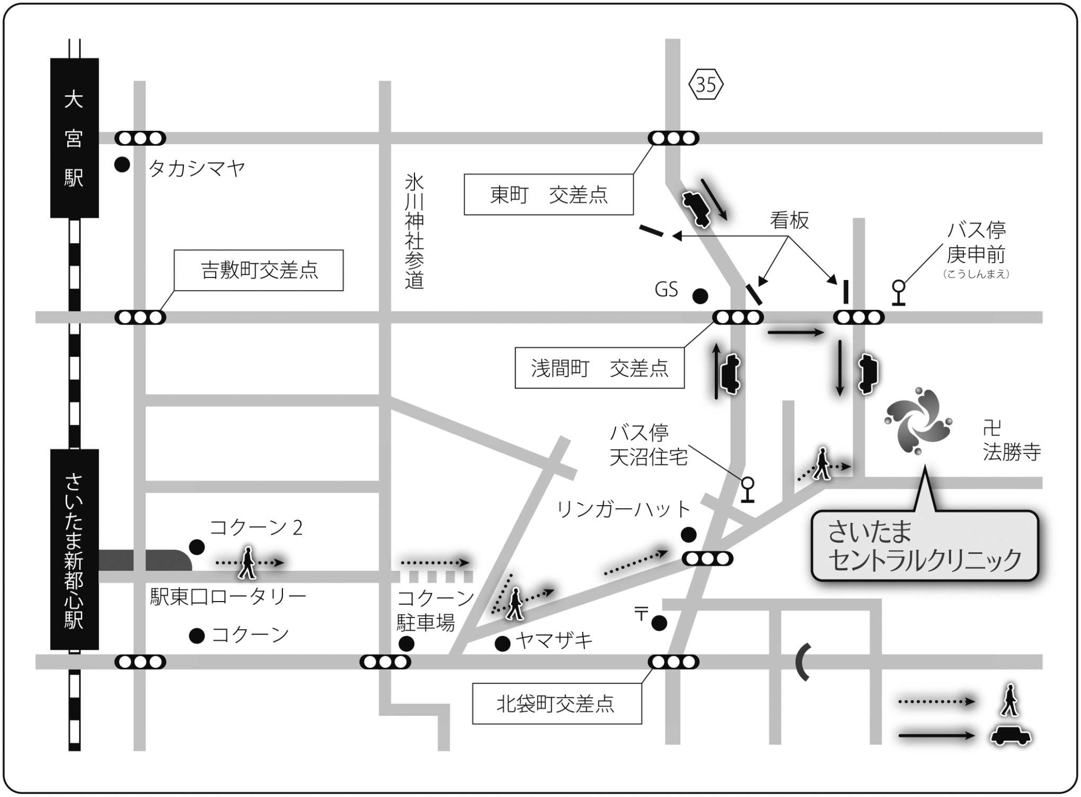
さいたまセントラルクリニック ご担当者様 |  |  |  |  |  | 以下の患者様の検査および画像診断をお願い申し上げます。 |  |  |  |  | 申込日 |  |  |  |  |  |  | *下記の受付時間までに3階受付へお越しください。

 | 検査予約日時： |  |  | 2025年 |  | 月 | 日 | 午前 | 午後 | 時 | 分 | 受付 |  | 検査予約日時： |  | 2025年 | 月 | 日 |  | 時 | 分 | 受付

貴医療機関名 |  |  |  |  |  |  | 診療科名 |  |  | ご担当医師名（フルネーム） |  |  |  | ご依頼医療機関名 |  |  |  | 診療科名 |  | ご担当医師名

TEL: |  |  |  | FAX: |  |  |  |  |  |  |  |  |  | TEL： |  |  |  |  |  |  | 先生よりご依頼

姓
名
フリガナ |  |  |  |  |  | イニシャル | 性別 | 外来 | 次回外来 |  | 入院中 | / | に退院 | 検査名 |  |  |  | 検査部位
患者様氏名 |  |  |  |  |  |  | 男 | 連絡先1 | 本人 | 自宅
 |  |  |  |  |  |  | 女 | 連絡先2 | 本人 | 携帯
浦和駅から
右折禁止
生年月日 |  | 西暦 |  | 年 | 月 | 日 | 生まれ | 体重 |  | Kg | 貴院ＩＤ |  |  | フリガナ |  |  |  |  | 依頼病院ID

年
現在の状態 該当する項目に チェックを入れて ください。 |  | 自立歩行 |  | 可 | 車イス | ストレッチャー |  | 現在妊娠 |  | なし | あり | 授乳中 |  | 受診者様氏名 |  |  |  | 様 | ご連絡先
 |  | 以下すべて該当なし |  |  |  |  |  |  |  |  |  |  |  |  |  |  |  |  | ご連絡先
 |  | 感染症： |  | 結核 | HCV | ＨＢＶ | HIV | その他（ |  |  |  |  | ） | 生年月日 | 西暦 |  | 月 | 日 | 内容に誤りがある場合は下記までご連絡ください
検査日までに当クリニックより確認のご連絡をいたします。
ご質問がありましたら下記までご連絡ください。
 |  | 手術歴： |  | 年 月 |  | 術式（ |  |  |  |  |  |  | ）
 |  | 体内金属（ |  |  |  |  |  |  |  |  |  |  | ）
 |  | ペースメーカー |  |  | → | MDCT対応可 |  | MRI対応可 |  | ← | 埋込型除細動器
検査予約担当：TEL ０４８-６５８-３７３３（受付時間 ９:００～１８:００）
 |  | 閉所恐怖症 |  |  | 30分静止不可 |  | 喘息 | MRI造影剤アレルギー |  |  | 酸素 | 透析
●依頼検査種および検査部位をお選びください。（原則1部位のみとなります。）
■検査当日にお持ち頂くもの
□診療情報提供書（紹介状） □マイナ保険証または資格確認書
□各種公費医療受給者証 □主治医より預かったCD・フィルム
□服用中のお薬とお薬手帳 □検査予約票（本用紙）
■CT検査を受けられる方へ
検査時間はおよそ10～15分です。
■MRI検査を受けられる方へ
①検査時間はおよそ30～40分です。
②体内電子機器（心臓ペースメーカー(※)、植込み型除細動器(※)、人工内耳等）を装着されている方はMRI検
査を行えません。（※MRI対応機を除く）
③体内金属（手術に伴う人工物）がある場合は発熱・火傷や、体内金属が動く可能性があります。該当する方
はお申し出ください。
④閉所恐怖症の方は検査ができない場合があります。予約の際にご相談ください。
⑤カラーコンタクトレンズや刺青、アートメイク等は発熱や火傷の原因となるおそれがあります。安全のため
検査を中止する場合がありますことをご了承ください。
■CT検査・MRI検査（共通）事項
①妊娠中や授乳中の方、または妊娠の可能性のある方はお申し出ください。
②常備薬はいつも通りお飲みください。
③腹部や骨盤部の検査および造影検査の方は、検査の4時間前から絶食してください。お水、お茶は検査の
1時間前までお飲みいただいて結構です。
④検査前に検査着に着替えていただきます。着替えが難しい方は予め金属類のない衣類でいらしてください。
⑤ご予約時間より早く来院された場合も、決められた時間までお待ちいただきますのでご了承ください。ま
た、予約制をとっておりますが、当日の検査進行状況によりお待ちいただくことがありますのでご了承くだ
さい。
●車でのアクセス●
銀座・新宿から車で約40分
＜都心方面から首都高速をご利用の場合＞
首都高速5号線→高速埼玉新都心線→「新都心西」
出口
＜東北道、関越道、常磐道をご利用の場合＞
東京外環道→美女木JCT→高速埼玉新都心線→
「新都心西」出口
＜高崎・熊谷方面から＞
国道17号線→「八幡通り」交差点を左折→
さいたま新都心駅
●バスでのアクセス●
大宮駅東口より東武バス利用
③番のりば：天沼循環「庚申前」下車 徒歩5分
単純CT検査 |  |  | 頭部 |  | 胸部 | 腹部・骨盤部 |  | その他（ |  |  |  |  | ）
●電車でのアクセス●
JRさいたま新都心駅から徒歩15分
JR大宮駅よりバス10分
＜東京方面から＞
宇都宮線（東北本線）・高崎線の普通列車、または
上野東京ライン下り電車で、『さいたま新都心』駅
まで約25分。
＜新宿・池袋方面から＞
湘南新宿ライン、埼京線で赤羽駅へ。赤羽駅から
大宮方面行きの京浜東北線または上野東京ライン、
宇都宮線、高崎線の下り普通列車へ乗り換え。
※湘南新宿ラインや快速列車は『さいたま新都心』
駅には停車しませんので、ご注意ください。
＜宇都宮・高崎方面から＞
上野東京ライン上り電車、または宇都宮線・高崎線
の普通列車上野行きを利用。
※湘南新宿ラインや快速列車は『さいたま新都心』
駅には停車しませんので、ご注意ください。
●タクシーでのアクセス●
さいたま新都心駅東口から約5分 1.6km
大宮駅東口から約10分 2.4km
MRI検査 |  | 頭部 | 脳(MRA) |  | 認知症→ | VSRAD |  | 下垂体 |  | 眼窩 |  | 副鼻腔
 |  | 頚部 | 上/下顎骨 |  | 舌・歯肉 |  | 咽頭 |  | 喉頭 | 唾液腺 |  | 甲状腺
 |  | 胸部 | 肺・縦隔 |  | 心臓 | 乳房（ | みぎ | ひだり ） |  | 胸壁 |  | 胸骨・肋骨
 |  | 腹部 | MRCP(胆嚢･膵臓) |  |  | 肝臓 | 脾臓 | 腎臓 | 副腎 | 消化管 |  | 直腸
 |  | 骨盤 | 前立腺 |  | 精嚢 | 子宮 | 卵巣 | 膀胱
 |  | 脊椎 | 頚椎 |  | 胸椎 | 胸腰椎移行部～腰椎 |  |  | 腰仙椎
 |  | 四肢 | → みぎ |  | 上腕 | 前腕 | 大腿 | 下腿 | 手指 | 足指 | *左右を選んでください
 |  | 関節 | → ひだり |  | 顎関節 | 肩関節 | 肘関節 | 手関節 | 股関節 |  | 膝関節 | 足関節
 |  | 脈管 | 胸部大動脈 |  | 腹部大動脈 |  | その他の血管（ |  |  |  |  | ）※原則造影
 |  | その他 | 上記以外の部位（ |  |  |  |  |  |  |  | ）←具体的な部位を記入
⇒ | MRI 造影希望 |  | あり |  | ※eGFR30未満の方や喘息治療中の方は原則単純となります |  |  |  |  |  | 造影なし
 |  |  | *クレアチニン値（ |  |  |  | mg/dl） | ←↓造影検査希望の方は記入ください
 |  |  | ⇒ | 撮影条件 |  | 単純＋造影１相 |  |  | 単純＋Dynamic |  |  | 一任
 |  |  |  | 造 影 剤 |  | ガドリニウム造影剤 |  |  | EOB･プリモビスト |  |  | 一任

臨床診断名 （疑われる疾患）

●検査目的/臨床経過 ※撮像条件等のご希望についても、こちらにご記入ください。

自動改行しますので、改行せずにご入力ください

ご都合によりキャンセルされる場合や、ご予約日時を変更される場合は、必ずご連絡ください。
検査予約担当：TEL ０４８-６５８-３７３３（受付時間 ９:００～１８:００）
画像返却方法 |  |  | CD/DVD（DICOMデータ） |  |  |  | フィルム |  | 報告書FAX |  | 有 | / | まで
 |  |  | ※原則CD/DVDでの返却となります。 |  |  |  |  |  |  |  |  |  |  |  |  |  |  |  |  |  |  |  |  |  | 医療法人 峯昭会 | 【QR読取】公式ホームページより
 |  |  |  |  |  |  |  |  |  |  |  |  |  |  |  |  |  |  |  |  |  |  |  |  |  | 「アクセス」をご覧いただけます
検査のご予約は
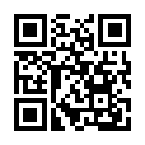
 |  |  |  | 地域医療連携室：048-658-3733 または代表電話：048-658-3741
 |  |  |  |  |  |  |  |  |  |  |  |  |  |  |  |  |  |  |  |  |  |  | 〒330-0834 埼玉県さいたま市大宮区天沼町2-759
 |  |  |  |  |  |  |  |  |  |  |  |  |  |  |  |  |  |  |  |  |  |  | さいたまメディカルタウン３F
診療情報提供書FAX
 |  |  |  | FAX 048-658-3734 |  |  |  |  |  |  |  |  |  |  |  |  |  |  |  |  |  |  | TEL ０４８-６５８-３７４１(代表)
 |  |  |  |  |  |  |  |  |  |  |  |  |  |  |  |  | さいたまメディカルタウン3F |  |  |  |  |  | http://www.saitama-cc.or.jp/
 |  |  |  |  |  |  |  |  |  |  |  |  |  |  |  |  | TEL: 048-658-3741（代表）
 |  |  |  |  |  |  |  |  |  |  |  | SCC2512EM

